상품제안서
아이리버 60W USB타입 AtoC 스프링케이블 | 상품코드: S40618

 |  |  |  |  |  |  | 02-713-8555 | www.synergygift.co.kr
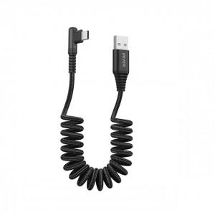

【상세/제작정보】 | <p><span style="font-size: 14pt;">※ 기본수량 미만 발주 진행시 별도 문의 바랍니다.</span></p>

【인쇄/포장옵션】 | 스티커, 라벨스티커 / 포장지포장

【공급단가】 | 수량 | 100~ | 300~ | 1,000~ | 3,000~ | 5,000~
*VAT별도 | 단가 | 5,200원 | 4,910원 | 4,710원 | 4,630원 | 4,550원

【상품 URL】 | https://www.synergygift.co.kr:443/src/goods_detail.php?gdno=40618

